Bénin
 | Bénin - COURBE DES TAUX 28/07/2023

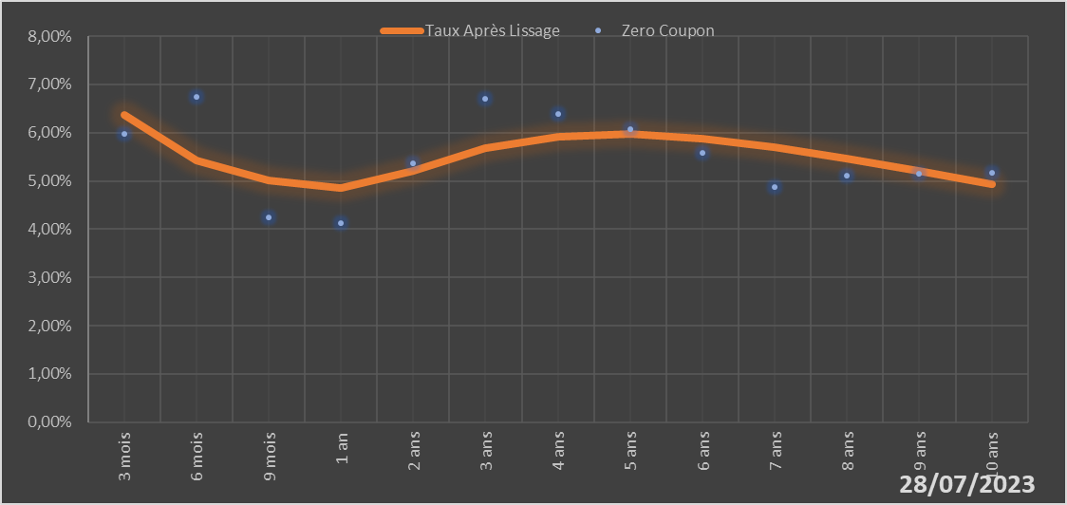

 |  | Maturité | Zero Coupon | Taux Après Lissage
 |  | 3 mois | 5.9724% | 6.3594%
 |  | 6 mois | 6.7520% | 5.4284%
 |  | 9 mois | 4.2368% | 5.0021%
 |  | 1 an | 4.1310% | 4.8557%
 |  | 2 ans | 5.3588% | 5.2024%
 |  | 3 ans | 6.6941% | 5.6738%
 |  | 4 ans | 6.3858% | 5.9222%
 |  | 5 ans | 6.0819% | 5.9703%
 |  | 6 ans | 5.5716% | 5.8778%
 |  | 7 ans | 4.8788% | 5.6960%
 |  | 8 ans | 5.1118% | 5.4623%
 |  | 9 ans | 5.1451% | 5.2029%
 |  | 10 ans | 5.1766% | 4.9351%

2023-07-28
oui

Bénin

